やり方
 |  | 関連ファイル一覧の作成やり方をご紹介させていただきます

例
１．アプリケーション配置ディレクトリアドレス
https://se-wiki.so-net.ne.jp/pages/viewpage.action?pageId=803046024
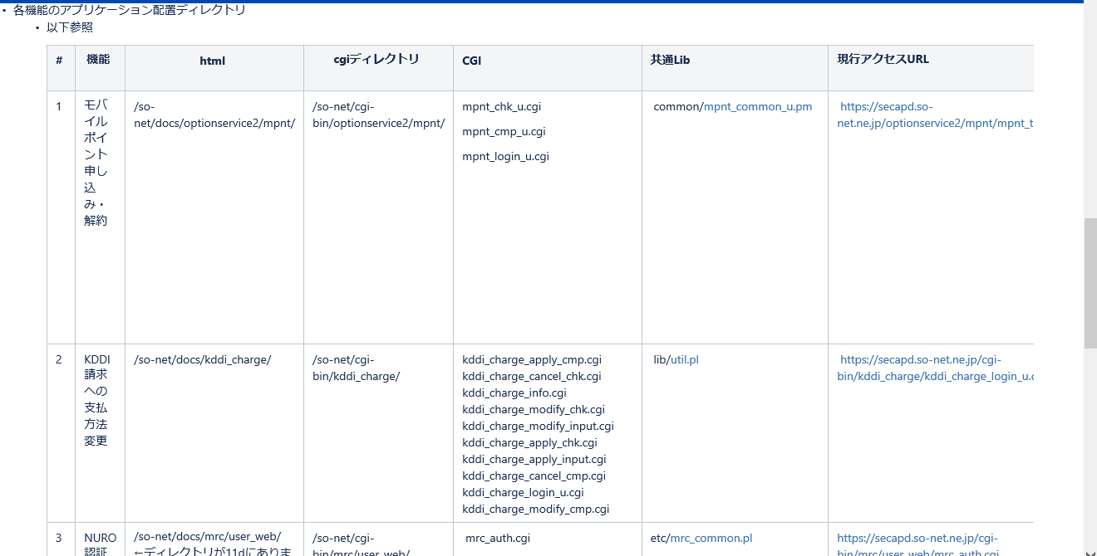

 | 以上のウェブサイトで
 | １ /so-net/docs/optionservice2/mpnt/ |  |  | ファイルアドレスが分かります
 | 11d現行サーバーで

 |  |  |  |  | アドレスの下に配置したファイル

 | vi mpnt_top_u.html

 |  |  |  |  | 関連ファイル
 |  |  |  |  | /cgi-bin/optionservice2/mpnt/auth_id_disp.cgi

 |  |  |  |  |  | 関連ファイル
 |  |  |  |  |  | /optionservice/common/common_footer5.html

 | 以上です。一々ファイルを確認するので、すごく時間がかかります。

 | 色マーク説明

 |  |  | ファイルアドレス

 |  |  | ディレクトリ

 |  |  | ファイル

 |  |  | デプロイファイル

使用しているファイルの探し方ですが・・・・
全htmlをviで開いて中身を目で確認、、、は効率わるいので
例えばfindとgrepで
$ cd /so-net/docs/optionservice2/mpnt/
$ grep -e "\.js" -e "\.html" -e "\.cgi" -e "\.gif" -e "\.css" -e "\.scns" -e "\.pl" -e "\.pm" -e "\.txt" -e "\.conf" -e "\.csv" -e "\.dat" `find . -name "*.html"`
./mpnt_top_u.html:<iframe src="//www.so-net.ne.jp/common/header/iframe/2-2_blank.html" scrolling="no" frameborder="0" style="overflow:hidden;width:100%;height:80px;border:none;"></iframe>
./mpnt_top_u.html:<td rowspan="3"><img height="50" alt="" src="img/header01.gif" width="100" border="0"></td>
./mpnt_top_u.html:<td valign="top" width="100%" background="img/cell_bg1.gif"><img height="7" alt="" src="img/pixel.gif" width="1" border="0"></td>
./mpnt_top_u.html:<td rowspan="3"><img height="50" alt="" src="img/header03.gif" width="7" border="0"></td>
./mpnt_top_u.html:<td width="100%" background="img/header05.gif">
./mpnt_top_u.html:<td><img height="36" alt="" src="img/pixel.gif" width="1" border="0"></td>
./mpnt_top_u.html:<td valign="bottom" width="100%" background="img/cell_bg2.gif"><img height="7" alt="" src="img/pixel.gif" width="1" border="0"></td>
./mpnt_top_u.html:<td width="5" bgcolor="#46008c"><img height="1" alt="" src="img/pixel.gif" width="5" border="0"></td>
./mpnt_top_u.html:<td align="center" width="492" bgcolor="#ffffff"><img height="1" alt="" src="img/pixel.gif" width="492" border="0">
./mpnt_top_u.html:<iframe src="/cgi-bin/optionservice2/mpnt/auth_id_disp.cgi" allowtransparency="true" frameborder="0" style="width: 350px; height: 20px; margin: 0;">iframe非対応のブラウザではIDは表示されません。</iframe>
./mpnt_top_u.html:<td align="left"><font face="ＭＳ Ｐゴシック, Osaka" size="2">※So-netのユーザーIDパスワードは、お客様ご自身で定期的に変更されることをおすすめします。<br>ユーザーIDパスワードの変更は<a href="http://www.so-net.ne.jp/support/qa/ans/s4000/s4082.html" target="_blank">こちら</a></font></td>
./mpnt_top_u.html:<form method="post" action="/cgi-bin/sso/session/logout.cgi" style="display: inline;"><input type="submit" value=" 手続きを中断する "/>&nbsp;&nbsp;</form>
./mpnt_top_u.html:<form action="/cgi-bin/optionservice2/mpnt/mpnt_login_u.cgi" method="post" style="display: inline;">
./mpnt_top_u.html:<td width="3" bgcolor="#6c75a8"><img height="1" alt="" src="img/pixel.gif" width="3" border="0"></td>
./mpnt_top_u.html:<td bgcolor="#46008c" colspan="3"><img height="5" alt="" src="img/pixel.gif" width="500" border="0"></td>
./mpnt_top_u.html:<iframe src="/optionservice/common/common_footer5.html" frameborder="0" scrolling="no" width="100%" height="130">この部分はインラインフレームを使用しています。</iframe>
./mpnt_top_u.html:<script language="JavaScript" src="//www.so-net.ne.jp/omn-js/s_code.js"></script>
./mpnt_cancel_u.html:<iframe src="//www.so-net.ne.jp/common/header/iframe/2-2_blank.html" scrolling="no" frameborder="0" style="overflow:hidden;width:100%;height:80px;border:none;"></iframe>
./mpnt_cancel_u.html:<td rowspan="3"><img height="50" alt="" src="img/header01.gif" width="100" border="0"></td>
./mpnt_cancel_u.html:<td valign="top" width="100%" background="img/cell_bg1.gif"><img height="7" alt="" src="img/pixel.gif" width="1" border="0"></td>
./mpnt_cancel_u.html:<td rowspan="3"><img height="50" alt="" src="img/header03.gif" width="7" border="0"></td>
./mpnt_cancel_u.html:<td width="100%" background="img/header05.gif">
./mpnt_cancel_u.html:<td><img height="36" alt="" src="img/pixel.gif" width="1" border="0"></td>
./mpnt_cancel_u.html:<td valign="bottom" width="100%" background="img/cell_bg2.gif"><img height="7" alt="" src="img/pixel.gif" width="1" border="0"></td>
./mpnt_cancel_u.html:<td width="5" bgcolor="#46008c"><img height="1" alt="" src="img/pixel.gif" width="5" border="0"></td>
./mpnt_cancel_u.html:<td align="center" width="492" bgcolor="#ffffff"><img height="1" alt="" src="img/pixel.gif" width="492" border="0">
./mpnt_cancel_u.html:<a href="http://www.so-net.ne.jp/option/ap/mobilepoint/index.html"><img src="img/bt_s06.gif" width="250" height="25" border="0" alt="BBモバイルポイント サービス案内"></a>
./mpnt_cancel_u.html:<td width="3" bgcolor="#6c75a8"><img height="1" alt="" src="img/pixel.gif" width="3" border="0"></td>
./mpnt_cancel_u.html:<td bgcolor="#46008c" colspan="3"><img height="5" alt="" src="img/pixel.gif" width="500" border="0"></td>
./mpnt_cancel_u.html:<iframe src="/optionservice/common/common_footer4.html" frameborder="0" scrolling="no" width="100%" height="100%">この部分はインラインフレームを使用しています。</iframe>
とかやってこの結果から使用ファイルを抜き出したらいいんじゃないでしょうか。。。

SSOサーバー対応ファイル一覧
「.ssoconf_ip」ファイルの
RealURL: https://core-secap7t-lb.gyom.plus.so-net.ne.jp/に書き換えます。
www-pxy71dサーバー
内部開発用
SSOIPサーバー(テスト環境)
ssoip.so-net.ne.jp
外部からURLアクセス用
共有conf_ip
core-secap7-01tサーバー
移行先サーバー
core-secap11tサーバー
移行元サーバー
cgi,html等
terateamでlogin
・サーバー名:www-pxy71d
ロール申請後にログイン可能。
テスト環境用SSOサーバーで、開発用SSOサーバーはなし。 |  | テスト環境：

・編集configファイル一覧
 | ・モバイルポイント申し込み・解約(https://ssoip.so-net.ne.jp/optionservice2/mpnt/mpnt_top_u.html)
 | ・/ip/docs/optionservice2/.ssoconf_ip
 | ・/ip/cgi-bin/optionservice2/mpnt/.ssoconf_ip

 | ・KDDI請求への支払方法変更(https://ssoip.so-net.ne.jp/cgi-bin/kddi_charge/kddi_charge_login_u.cgi)
権限なし | ・/ip/docs/kddi_charge/.ssoconf_ip
 | ・/ip/cgi-bin/kddi_charge/.ssoconf_ip

 | ・NURO認証(https://ssoip.so-net.ne.jp/cgi-bin/mrc/user_web/mrc_auth.cgi)
権限なし | ・/ip/docs/mrc/.ssoconf_ip
 | ・/ip/cgi-bin/mrc/.ssoconf_ip

 | ・NTTオプション ひかり電話単品申し込み(https://ssoip.so-net.ne.jp/ntt_option/ntt_option_login_u.html)
権限なし | ・/ip/docs/ntt_option/.ssoconf_ip
 | ・/ip/cgi-bin/ntt_option/.ssoconf_ip

「.ssoconf」ファイルの
RealURL: https://core-secap7-01d.gyom.plus.so-net.ne.jp/に書き換えます。
www-pxy71gサーバー
内部開発用
SSOIPサーバー(開発環境)
secapd.so-net.ne.jp
外部からURLアクセス用
共有conf_ip
core-secap7-01dサーバー
移行先サーバー
core-secap11dサーバー
移行元サーバー
cgi,html等
terateamでlogin
 | ・認証・件数課金利用状況(https://ssoip.so-net.ne.jp/cgi-bin/PayPerView/user/ppvlogsrchu1.pl)
権限なし | ・/ip/docs/PayPerView/.ssoconf_ip
権限なし | ・/ip/cgi-bin/PayPerView/.ssoconf_ip

 | ・入会証再発行(https://ssoip.so-net.ne.jp/cc/passwd/index.html)
権限なし | ・/ip/docs/cc/.ssoconf_ip
 | ・/ip/cgi-bin/cc/.ssoconf_ip

・編集方法
 | 外部から上記6機能のURLをアクセス来た場合に、 移行先サーバーへアクセスさせるように、RealURLを書き換えます。
 | ※RealURLの書き換え方法は、右側の図を参照してください。

権限が無い場合はsudo コマンドでcpします。
$ cd /ip/docs/optionservice2/
$ sudo cp -ip .ssoconf_ip .ssoconf_ip.20200219_an
てな感じで。

